Лист 1
Прайс-лист
МИР ПРЯЖИ

В валюте: руб. (курс 1).
Цены указаны на 07.08.2020

№ | Номенклатура/ Характеристика номенклатуры | Описание | Изображение | Артикул | Цена | Ед. | Остаток | Ссылка на сайт
 | Нитковдеватели "Hobby&Pro" 310001 в блистере 2 шт., пластик | Нитковдеватели "Hobby&Pro" 310001 в блистере 2 шт., пластик | 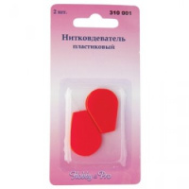 | 676713 | 30.89 |  |  | Изображение
 | Нитковдеватели "Hobby&Pro" 310001 в блистере 2 шт., пластик |  |  |  | 30.89 | шт | 62 | Изображение
 | Нитковдеватели TN-050 «BLITZ» 50 шт/упак, никель | Нитковдеватели TN-050 «BLITZ» 50 шт/упак, никель | 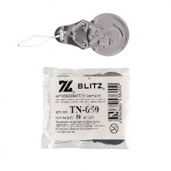 | TN-050 | 49.56 |  |  | Изображение
 | Нитковдеватели TN-050 «BLITZ» 50 шт/упак, никель |  |  |  | 49.56 | упак | 4.34 | Изображение
 | Нитковдеватель "Hobby&Pro" 310000 набор из 3-х шт. | Нитковдеватель "Hobby&Pro" 310000 набор из 3-х шт. | 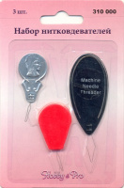 | 7704157 | 45.50 |  |  | Изображение
 | Нитковдеватель "Hobby&Pro" 310000 набор из 3-х шт. |  |  |  | 45.50 | шт | 206 | Изображение
 | Нитковдеватель "Hobby&Pro" 310002 метал. 3 шт/блистер | Нитковдеватель "Hobby&Pro" 310002 метал. 3 шт/блистер |  | 676714 | 21.62 |  |  | Изображение
 | Нитковдеватель "Hobby&Pro" 310002 метал. 3 шт/блистер |  |  |  | 21.62 | шт | 104 | Изображение
 | Нитковдеватель для швейных машин 310004 Hobby&Pro | Нитковдеватель для швейных машин 310004 Hobby&Pro | 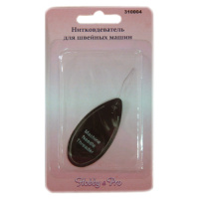 | 7708555 | 36.67 |  |  | Изображение
 | Нитковдеватель для швейных машин 310004 Hobby&Pro |  |  |  | 36.67 | шт | 18 | Изображение
 | Нитковдеватель сталь С-115 | Нитковдеватель сталь С-115 | 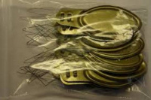 | С-115 | 250.00 |  |  | Изображение
 | Нитковдеватель сталь С-115 |  |  |  | 250.00 | упак | 41 | Изображение

